상품제안서
오늘 치약 칫솔세트 베이직 B타입 (파우치형) 백점생활[인쇄무료] | 상품코드: F30517

 |  |  |  |  |  |  | 02-412-0044 | www.easy1.co.kr
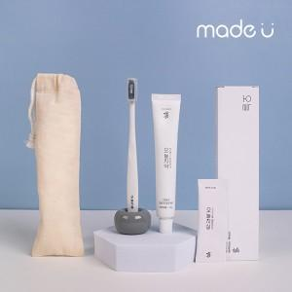

【상세/제작정보】

【인쇄/포장옵션】 | 레이저, 풀칼라 / 포장지포장

【공급단가】 | 수량 | 100~ | 300~ | 500~ | 1,000~ | 3,000~
*VAT별도 | 단가 | 4,120원 | 4,050원 | 3,960원 | 3,860원 | 3,790원

【상품 URL】 | https://easy1.co.kr:443/src/goods_detail.php?gdno=30517

